Chi tiết địa chất
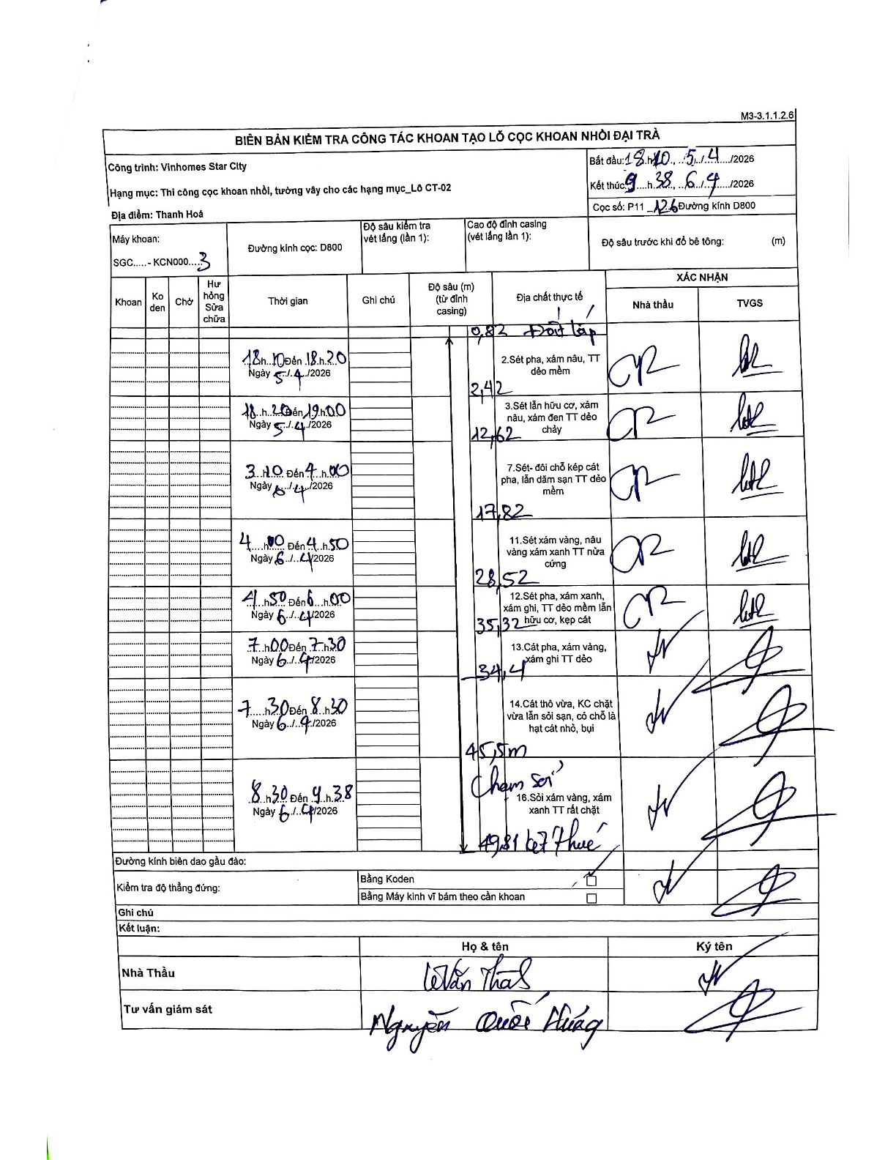
Dự án | Star City Thanh Hóa
Hạng mục | Thi công cọc khoan nhồi, tường vây cho các hạng mục_Lô CT-02
Tên bộ phận | Cọc khoan nhồi
Số hiệu cọc | P11-126
Tên Máy khoan | SGC-KCN0003
Đường kính | D800
Bắt đầu thi công | 18:10 05/04/2026
Kết thúc thi công | 09:38 06/04/2026

Địa chất TT | Đường kính | Mô tả lớp thiết kế | Từ (h) | Đến (h) | Cao độ từ | Cao độ đến | T.Gian (h) | Dài (m) | V (m/h) | Ghi chú
1 | D800 | Sét pha, xám nâu, TT dẻo mềm | 18:10 | 18:20 | -0.71 | -3.13 | 0.17 | 2.42 | 14.52
2 | D800 | Sét lẫn hữu cơ, xám nâu, xám đen TT dẻo chảy | 18:20 | 19:00 | -3.13 | -13.33 | 0.67 | 10.2 | 15.3
3 | D800 | Sét-đôi chỗ kép cát pha, lẫn dăm sạn TT dẻo mềm | 03:00 | 04:00 | -13.33 | -18.53 | 1 | 5.2 | 5.2
4 | D800 | Sét xám vàng, nâu vàng xám xanh TT nửa cứng | 04:00 | 04:50 | -18.53 | -29.23 | 0.83 | 10.7 | 12.84
5 | D800 | Sét pha, xám xanh, xám ghi, TT dẻo mềm lẫn hữu cơ, kẹp cát | 04:50 | 06:00 | -29.23 | -36.03 | 1.17 | 6.8 | 5.83
6 | D800 | Cát thô vừa, KC chặt vừa lẫn sỏi sạn, có chỗ là hạt cát nhỏ, bụi | 07:00 | 07:30 | -36.03 | -46.21 | 0.5 | 10.18 | 20.36
7 | D800 | Sỏi xám vàng, xám xanh TT rất chặt | 08:30 | 09:38 | -46.21 | -50.52 | 1.13 | 4.31 | 3.8

ẢNH BIÊN BẢN GỐC

